Sheet1
竞租物业情况表
序号 | 物业名称 | 竞价底价 | 面积 | 租期 | 递增 方式 | 位置 | 起租日期 | 现状图 | 备注
1 | 大涌镇兴华路环卫大楼底层商铺1卡 | 446元/月 | 21平方米 | 5年内 | 每两年递增5% | 大涌镇兴华路环卫大楼 | 签订合同起始日 | 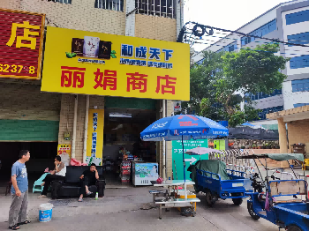
2 | 大涌镇兴华路环卫大楼底层商铺3卡 | 1926元/月 | 88平方米 | 5年内 | 每两年递增5% | 大涌镇兴华路环卫大楼 | 签订合同起始日 | 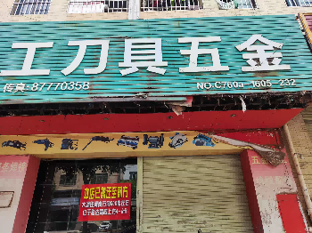
3 | 大涌镇旗山路祥晖楼3卡商铺 | 5249元/月 | 93平方米 | 5年内 | 每两年递增5% | 大涌镇旗山路祥晖楼3卡 | 签订合同起始日 | 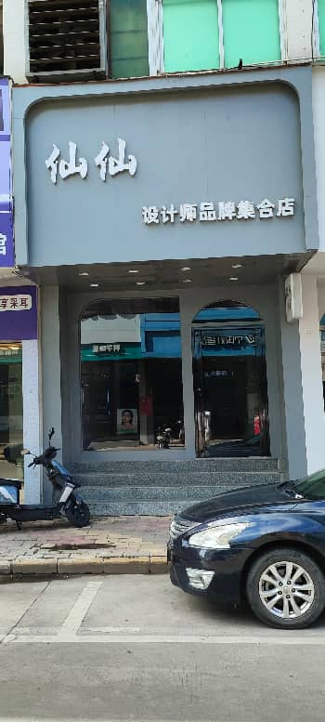
5 | 大涌镇旗山路祥晖楼5卡商铺 | 5176元/月 | 92平方米 | 5年内 | 每两年递增5% | 大涌镇旗山路祥晖楼5卡 | 签订合同起始日 |  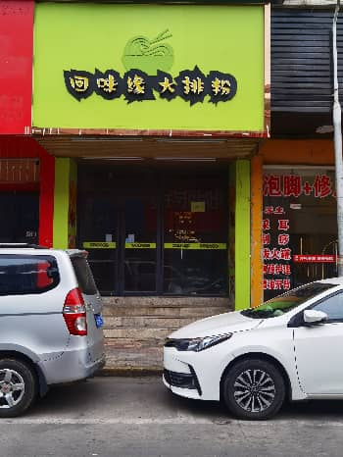
6 | 大涌镇祥晖楼7卡商铺 | 5200元/月 | 72平方米 | 5年内 | 每两年递增5% | 大涌镇祥晖楼7卡商铺 | 签订合同起始日 | 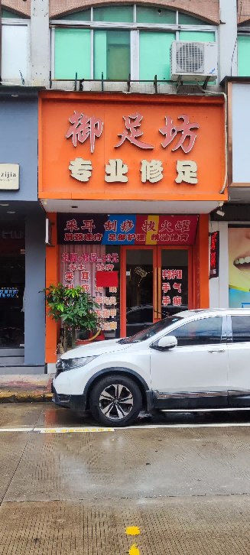
7 | 大涌镇祥晖楼10卡商铺 | 5865元/月 | 73平方米 | 5年内 | 每两年递增5% | 大涌镇旗山路祥辉楼一层10卡 | 签订合同起始日 | 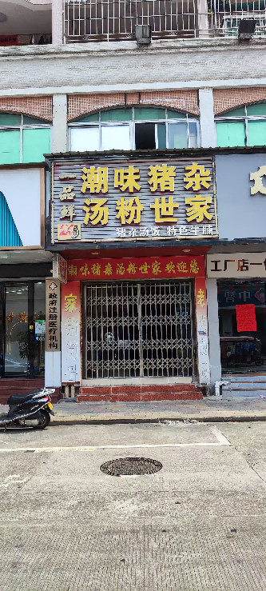
8 | 大涌镇祥晖楼11卡商铺 | 5865元/月 | 73平方米 | 5年内 | 每两年递增5% | 大涌镇旗山路祥辉楼一层11卡 | 签订合同起始日 | 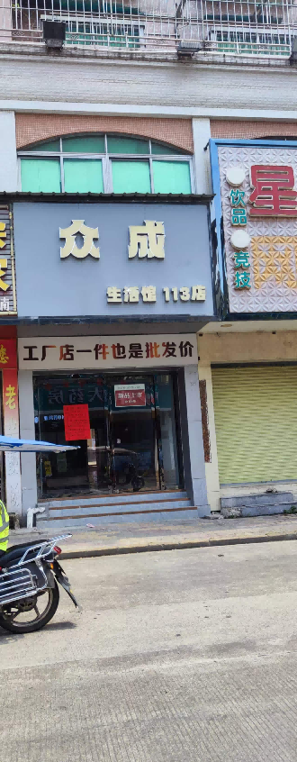
9 | 卓山中学2卡商铺 | 8081元/月 | 首层面积141平方米，夹层面积60平方米 | 5年内 | 每两年递增5% | 中山市大涌镇中新路163号之一得悦楼A幢2卡 | 签订合同起始日 | 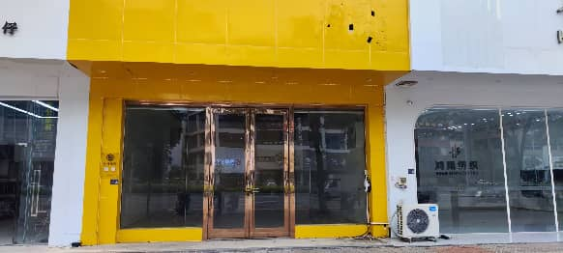
10 | 卓山中学4卡商铺 | 11737元/月 | 首层面积203平方米，夹层面积60平方米 | 5年内 | 每两年递增5% | 中山市大涌镇中新路163号之一得悦楼A幢4卡 | 签订合同起始日 | 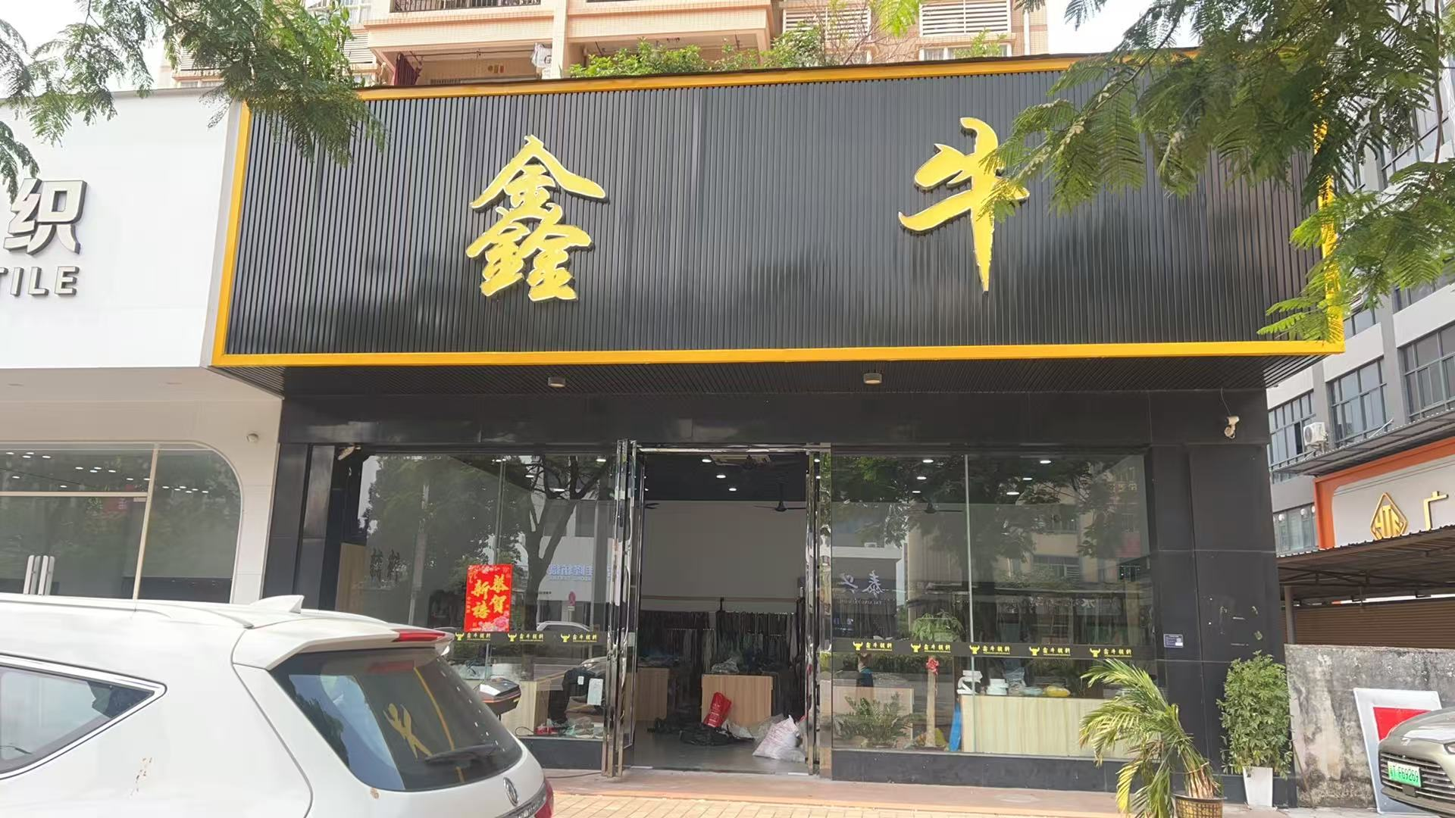
11 | 中硕翡翠园13栋1层104卡之二商铺 | 5774元/月 | 203.58平方米 | 5年内 | 每两年递增5% | 中山市大涌镇翠华路12号 | 签订合同起始日 | 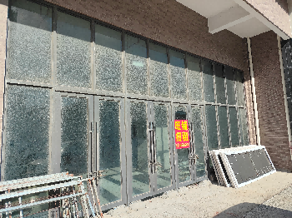
12 | 大涌镇岚田社区环心巷9号之三商铺 | 630元/月 | 78.3平方米 | 5年内 | 每两年递增5% | 中山市大涌镇岚田社区环心巷9号之三 | 签订合同起始日 | 